Sheet1
工序 | 项目 | 设备、环境要求 | 操作指导 | 检验要求 | 等级 | 目的
组装探头板 | 探头组装 | 1、传感器冲压模具 2、气动压力机 | 1.左手持1PCS温度传感器，右手使用偏口钳将传感器凸点减掉 2、将温度传感器装入散热金属套； 3、将散热金属套，装入压块 4、将安装好的探头，装入传感器压合工装内； 5、盖上传感器压合工装上盖； 6、将压合工装放置气动压合工装指定位置； 7、双手同时压下气动压合工装上的，两个按钮； 8、取出压合完成的传感器。 | 1、不得用手触摸传感器镜片； 2、剪点到位 3、外观无破损、脏污等不良 4、拿取传感器时，不得抓取传感器腿，以免造成传感器腿粘连、弯曲影响传感器板装配； 5、探头放置平稳； 6、压合后高度：14.1±0.1mm； 7、传感器、散热套无松动现象； 8、设备压力调节0.6±0.05MPa,时间调节在3±1秒； 9、拿取传感器时，不得抓取传感器腿，以免造成传感器腿粘连、弯曲影响传感器板装配。 | 关键工序 | 压合传感器
 | 涂抹硅脂 | 自动涂硅脂机 | 把组装好的探头放入自动涂硅脂机，由机器自动涂抹硅脂 | 涂抹均匀，不得涂抹到传感器脚 | 关键工序 | 使传感器导热均匀
 | 焊探头到PCB | 1、焊锡：无铅，符合ROHS； 2、恒温电烙铁：最高温度满足元器件焊接温度 | 1、把涂抹好硅脂的传感器探头插入传感器板，探头金脚插入传感器板的4脚位置； 2、焊探头脚到PCB上； 3、剪脚。 | 1、 插装到位； 2、 焊点饱满圆润，无漏焊、虚焊、脱焊、立碑、桥接、拉尖等不良缺陷； | 关键工序 | 焊温度传感器板
探头板焊线 | 导线焊到探头板上 | 1、焊锡：无铅，符合ROHS； 2、恒温电烙铁：最高温度满足元器件焊接温度 | 依次将红、白、黑线焊接到相应标识位置上。 | 要求： 1、红线焊在PCB丝印“1”位置； 2、白线焊在PCB丝印“2”位置； 3、黑线焊在PCB丝印“3”位置。 | 重要 | 导线焊到探头板上
组装探头支架 | 探头支架组装 | 电动螺丝起子 扭力要求：1.8±0.2kgf.cm | 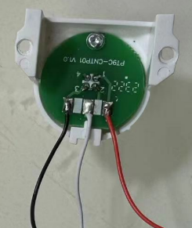 1、将焊接完成的探头装入支架内； 2、将装有探头的支架放置在工装治具内； 3、将螺钉打入PCB螺钉定位孔内。 | 要求： 1、检验探头焊点，无虚焊、漏焊、连焊现象； 2、探头放置平稳无虚位，晃动现象； 3、螺钉安装到位。 | 重要 | 组装探头支架
涂三防漆 | 探头涂三防漆 | 毛刷、三防漆 | 使用毛刷将传感器板表面涂抹三防漆 | 要求： 1、三防漆涂抹均匀，不得粘连到其他部件； 2、三防漆涂抹必须完全覆盖传感器的四个焊点。 | 重要 | 探头涂三防漆
SMT | 贴片 | --- | 1、主板SMT加工参考“PT9L SMT加工说明 PT9L-SMTW01”(按照最新版本执行)； 2、元件使用参考 PT9L机芯类组件清单 PT9L-EBOM01 (按照最新版本执行)； | 1、 焊接元器件正确，PCB板上相应贴片元件需与BOM中元器件名称规格一一对应，带极性元器件焊接方向正确； 2、 元器件不能有缺口、破裂和烫伤，元器件焊接高度不影响装配，PCB板不能有破损、变形、翘曲，表面清洁、无焊料小圆球； 3、 焊点要表面润湿、完整、连续和圆滑，焊料量适中，焊点位置准确，无漏焊、虚焊、脱焊、立碑、桥接、拉尖等不良缺陷； | 关键工序 | 贴片元器件
烧写 | 主板程序烧写 | 1、工装：PT9L烧写工装PT9L-SHAOXIE； 2、烧写器：合泰Gang-Writer8-8烧写器（需事先下载好要烧写的程序）； 3、需佩戴静电手腕带。 | 参考“PT9L工装操作说明 PT9L-GZSM01”(按照最新版本执行)； | 参考“PT9L工装操作说明 PT9L-GZSM01”(按照最新版本执行)； | 关键工序 | 主板程序烧写
检测 | 主板贴片检测 | 1、工装：PT9L检测工装PT9L-CESHI； 2、电源：输出电压5±0.1V，最大输出电流500mA，电流指示精度0.01mA； 3、需佩戴静电手腕带。 | 1、上电后两个LED灯D1和D2全亮，屏幕显示CB1，然后显示软件版本号，2s后进入休眠，两个LED灯熄灭，显示黑屏，操作人员查看休眠电流，应小于50uA； 2、按下按键B1唤醒，两个LED点亮，LCD全显，再次按下按键保存，CB1完成； 3、若自检未通过，屏幕显示Er1。 | 程序自动检测电池电压，外部NTC，红外传感器的贴片情况，应该满足如下条件： a． 电池电压在2.7V到3.3V之间 b． 红外传感器测温应在10℃到40℃之间 否则，LCD会显示Er1错误提示，此时按下按键会循环显示上面两个测量结果供查找问题。 | 关键工序 | 检测贴片的元件功能、性能、虚焊、连焊
蜂鸣器焊接位置
焊接 | 在主板上焊接蜂鸣器 | 1、焊锡：无铅，符合ROHS； 2、恒温电烙铁：最高温度满足元器件焊接温度 | 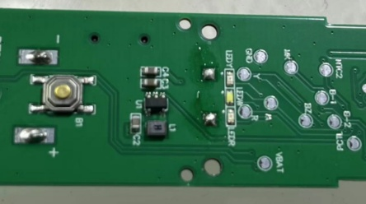 1、将蜂鸣器放置在工装制具内； 2、将PCB放置工装内，使蜂鸣器两个管脚穿过PCB“BUZZER”位置的两个过孔； 3、将蜂鸣器与PCB焊接在一起。 | 1、放置平稳； 2、蜂鸣器本体紧贴PCB； 3、焊点圆滑饱满，不可出现拉尖、连焊、虚焊、漏焊， | 重要 | 往主板上焊接蜂鸣器
弹簧焊接位置
焊接 | 在主板上焊接电池正负极弹簧 | 1、焊锡：无铅，符合ROHS； 2、恒温电烙铁：最高温度满足元器件焊接温度 | 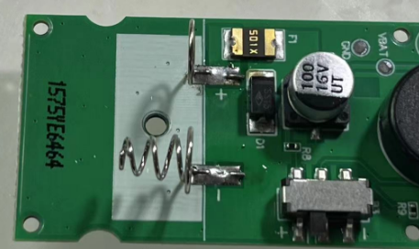 1、将正负极簧放置在工装制具内； 2、将PCB放置工装内，使正负极簧两个管脚分别穿过PCB“+”“-”位置的过孔； 3、将正负极簧与PCB焊接在一起。 | 1、放置平稳； 2、正负极簧本体紧贴PCB； 3、焊点圆滑饱满，不可出现拉尖、连焊、虚焊、漏焊。 | 重要 | 在主板上焊接电池正负极弹簧
焊接 | 连接主板和传感器探头组件 | 1、焊锡：无铅，符合ROHS； 2、恒温电烙铁：最高温度满足元器件焊接温度 | 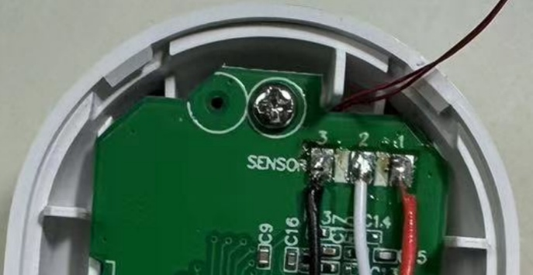 1、焊接在主板PCB上SENSOR位置； 2、焊接温度不超过380℃，时间不超过3秒； 3、SENSOR的“1、2、3”焊盘分别对应红、白、黑色导线。 | 1、焊点圆滑饱满，不可出现拉尖、连焊、虚焊、漏焊，高度不超过3.0mm； 2、焊点强度垂直拉力要求在100N以上； | 重要 | 连接主板和传感器探头组件
装配 | 进入装配工序 | 见PT9L装配说明 PT9L-ZPSM01 (按照最新版本执行) | 见PT9L装配说明 PT9L-ZPSM01 (按照最新版本执行) | 见PT9L装配说明 PT9L-ZPSM01 (按照最新版本执行) | 重要
整机检验 | 整机检验 | 见PT9L装配说明 PT9L-ZPSM01 (按照最新版本执行) | 见PT9L装配说明 PT9L-ZPSM01 (按照最新版本执行) | 见PT9L装配说明 PT9L-ZPSM01 (按照最新版本执行) | 重要
包装 | 进入包装工序 | 见PT9L装配说明 PT9L-ZPSM01 (按照最新版本执行) | 见PT9L装配说明 PT9L-ZPSM01 (按照最新版本执行) | 见PT9L装配说明 PT9L-ZPSM01 (按照最新版本执行) | 重要
出货检验 | 检验项目见“PT9L产品检验标准 PT9L-JYBZ01”(按照最新版本执行) | 见“PT9L产品检验标准 PT9L-JYBZ01”(按照最新版本执行) | 见“PT9L产品检验标准 PT9L-JYBZ01”(按照最新版本执行) | 见“PT9L产品检验标准 PT9L-JYBZ01”(按照最新版本执行) | 重要

